採水地点
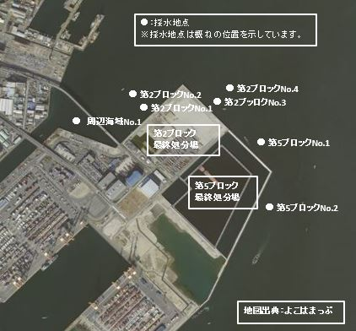

採水地点図

※海水の放射性測定は2025年度で終了。

